Sheet1
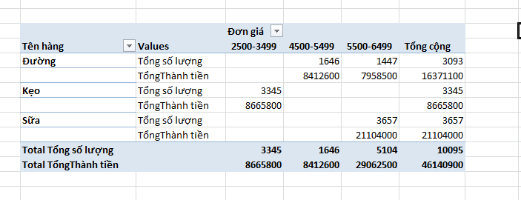
STT | Mã hàng | Tên hàng | Số lượng | Đơn giá | Thuế GTGT | Thành tiền
1 | A30SU | Sữa | 922 | 6,000 |  | 5,532,000
2 | B25DU | Đường | 913 | 5,200 |  | 4,747,600
3 | C28KE | Kẹo | 948 | 2,500 |  | 2,370,000
4 | A20DU | Đường | 693 | 5,500 |  | 3,811,500
5 | C25KE | Kẹo | 678 | 2,500 |  | 1,695,000
6 | C27SU | Sữa | 1,101 | 5,500 |  | 6,055,500
7 | C32DU | Đường | 733 | 5,000 |  | 3,665,000
8 | B18KE | Kẹo | 1,011 | 2,800 |  | 2,830,800
9 | A26SU | Sữa | 1,059 | 6,000 |  | 6,354,000
10 | A28DU | Đường | 754 | 5,500 |  | 4,147,000
11 | C30SU | Sữa | 575 | 5,500 |  | 3,162,500
12 | C33KE | Kẹo | 708 | 2,500 |  | 1,770,000

 | Dùng lệnh Pivot Table tổng hợp dữ liệu theo mẫu sau:

